상품제안서
포토 페브릭포스터(방적사) | 상품코드: S43187

 |  |  |  |  |  |  | 02-713-8555 | www.synergygift.co.kr
 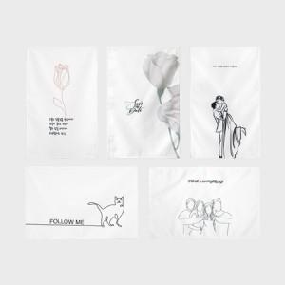

【상세/제작정보】

【인쇄/포장옵션】 | DTP컬러전사 / OPP(비닐)

【공급단가】 | 수량 | 100~ | 300~ | 500~ | 1,000~ | 3,000~
*VAT별도 | 40*60 | 6,600원 | 6,250원 | 6,080원 | 5,920원 | 5,900원
 | 70*90 | 9,800원 | 9,400원 | 9,120원 | 8,950원 | 8,800원
 | 90*145 | 21,700원 | 20,800원 | 20,240원 | 19,800원 | 19,500원
 | 140*150 | 22,700원 | 21,600원 | 21,060원 | 20,600원 | 20,300원

【상품 URL】 | https://www.synergygift.co.kr:443/src/goods_detail.php?gdno=43187

